Acompanhamento
Situação |  | 🟡 Ponto de Equilíbrio

CONTAS A RECEBER | R$ -
CONTAS RECEBIDOS | R$ -
CONTAS PAGAS | R$ -
CONTAS A PAGAR | R$ -

Suporte
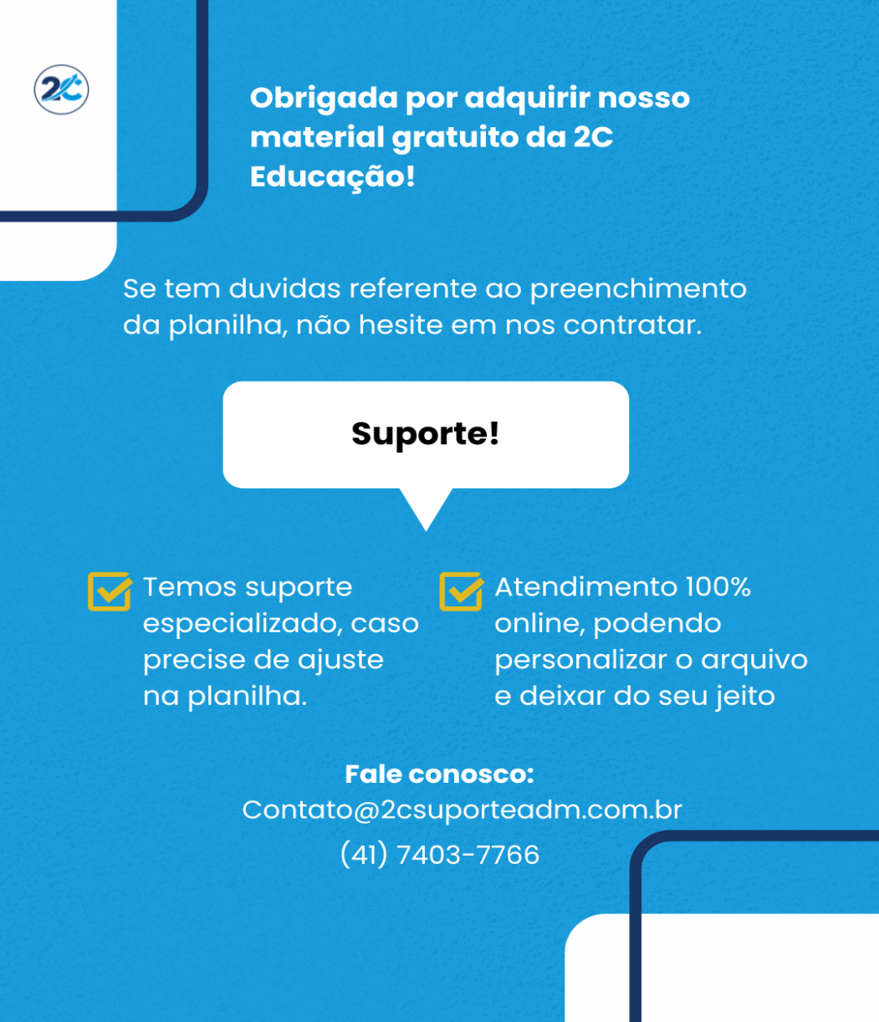

AVISO IMPORTANTE Se esta planilha te ajudou, deixe sua avaliação no Google.
Isso ajuda a 2C Educação a continuar criando materiais úteis 🙂

Avaliação Google

Suporte Whatsapp

